单元格引用规律
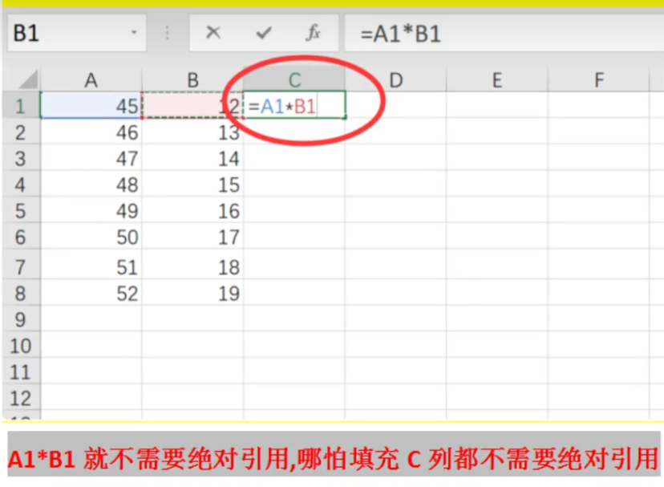
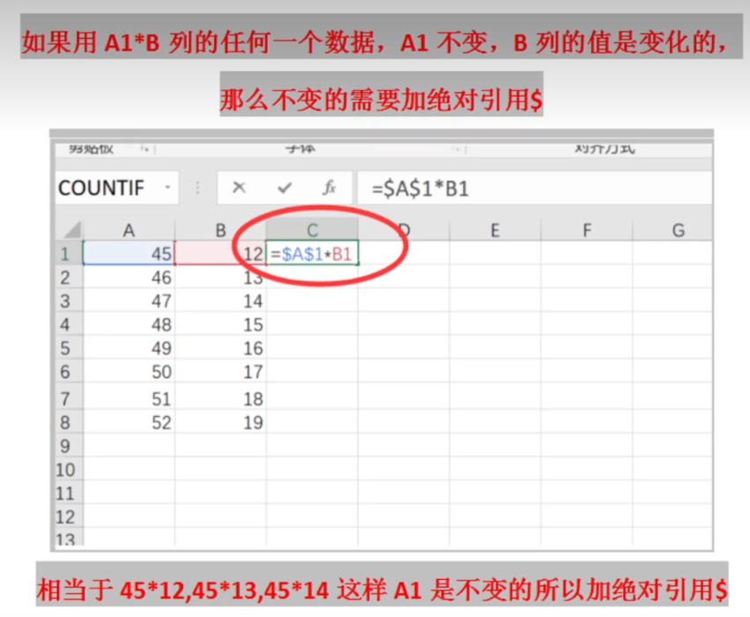

 |  |  |  |  |  |  |  | 水平方向：列变行不变
 |  |  |  |  |  |  |  | 垂直方向：行变列不变

 | 10 | 20 | 30 | 40 | 50 | 60 | 70

10
20
30
40
50
60
70
80
90
100

